Graphique 1
 | Cadres |  | Professions intermédiaires |  | Employés administratifs |  | Employés de commerce et services |  | Ouvriers qualifiés |  | Ouvriers non qualifiés |  | Ensemble
 | 2019 | 2021 | 2019 | 2021 | 2019 | 2021 | 2019 | 2021 | 2019 | 2021 | 2019 | 2021 | 2019 | 2021
dont pratique régulière (>= 1 j/semaine) | 14% | 56% | 4% | 35% | 3% | 21% | 1% | 5% | 0% | 3% | 0% | 2% | 4% | 27%
Pratique occasionnel | 28% | 65% | 9% | 41% | 4% | 23% | 1% | 6% | 0% | 3% | 0% | 3% | 9% | 31%
ecart | 14% | 9% | 5% | 6% | 1% | 2% | 1% | 1% | 0% | 1% | 0% | 0% | 4% | 4%

Champ : salariés de France métropolitaine en janvier 2021
Lecture :en janvier 2021, 65 % des cadres déclarent pratiquer du télétravail, dont 56 % régulièrement
Source : TraCov

 |  |  |  |  |  |  |  |  | En %
 | Cadres | Professions intermédiaires | Employés administratifs | Employés de commerce et services | Ouvriers qualifiés | Ouvriers non qualifiés | Ensemble | Hommes | Femmes
dont pratique régulière du télétravail (au moins 1 jour par semaine) | 14% | 4% | 3% | 1% | 0% | 0% | 4% | 5% | 4%
 | 28% | 9% | 4% | 1% | 0% | 0% | 9% | 10% | 8%
 | 14% | 5% | 1% | 1% | 0% | 0% | 4% | 5% | 3%

Champ : salariés de France métropolitaine 2019.
Lecture : 28 % des cadres déclarent pratiquer du télétravail en 2019, dont 14 % une pratique régulière.
Source : Dares, DGAFP, Drees, Insee, enquêtes Conditions de travail 2019

Graphique 2
Question 11 : Au cours du mois de novembre, quelle était la proportion de vos salariés qui étaient au moins un jour en télétravail ?
Question 10 : Au cours du mois de novembre, quelle était la proportion de vos salariés qui étaient au moins un jour en télétravail ?

Tableau 28 : Répartition des télétravailleurs selon la fréquence de télétravail, par secteur (% de salariés) |  |  |  |  |  | Tableau 25 : Proportion de vos salariés qui étaient au moins un jour en télétravail au cours du mois de novembre, par secteur d'activité
 | Quelques jours ou demi-journées par mois | Un jour par semaine | Entre deux et quatre jours par semaine | Toute la semaine |  |  | Ensemble
Ensemble | 10.6 | 26.0 | 57.7 | 5.7 |  | Ensemble | 21.1
DE - Énergie, eau, déchets | 23.2 | 35.2 | 40.7 | 0.9 |  | DE - Énergie, eau, déchets | 19.6
C1 - Industrie agro-alimentaire | 14.1 | 27.0 | 56.1 | 2.7 |  | C1 - industrie agro-alimentaire | 7.9
C2 - Cokéfaction et raffinage | 11.4 | 53.1 | 32.9 | 2.6 |  | C2 - Cokéfaction et raffinage | 8.9
C3 - Biens d'équipement | 13.2 | 38.4 | 46.0 | 2.5 |  | C3 - Biens d'equipement | 26.2
C4 - Fabrication de matériels de transport | 16.6 | 40.9 | 38.5 | 4.0 |  | C4 - Fabrication de matériels de transport | 30.6
C5 - Fabrication d'autres produits industriels | 15.7 | 33.2 | 46.1 | 5.0 |  | C5 - Fabrication d'autres produits industriels | 13.9
FZ - Construction | 15.4 | 45.6 | 37.3 | 1.7 |  | FZ - Construction | 7.1
GZ - Commerce | 10.5 | 27.0 | 52.8 | 9.7 |  | GZ - Commerce | 14.1
HZ - Transports et entreposage | 8.4 | 25.4 | 65.0 | 1.2 |  | HZ - Transports et entreposage | 13.2
IZ - Hébergement et restauration | 5.6 | 18.5 | 73.6 | 2.3 |  | IZ - Hébergement et restauration | 3.0
JZ - Information et communication | 5.7 | 16.8 | 68.3 | 9.3 |  | JZ - Information et communication | 74.3
KZ - Activités financières et d'assurance | 9.8 | 19.0 | 68.3 | 2.9 |  | KZ - Activités financières et d'assurance | 56.2
LZ - Activités immobilières | 9.3 | 32.4 | 55.7 | 2.7 |  | LZ - Activités immobilières | 39.8
MN - Services aux entreprises | 10.0 | 25.9 | 57.5 | 6.6 |  | MN - Services aux entreprises | 34.5
OQ - Enseignement, santé humaine et action sociale | 17.1 | 37.0 | 42.8 | 3.0 |  | OQ - Enseignement, santé humaine et action sociale | 6.8
RU - Autres activités de services | 14.5 | 28.3 | 51.4 | 5.8 |  | RU - Autres activités de services | 17.9
Note de lecture : 10,6 % des salariés en télétravail au cours du mois de novembre ne l'ont été que quelques jours ou demi-journées dans le mois. |  |  |  |  |  | Lecture : 21 % des salariés ont été au moins un jour en télétravail au cours du mois de novembre 2021.
Source : Dares, enquête Acemo Covid, décembre 2021. |  |  |  |  |  | Source : Dares, enquête Acemo Covid, décembre 2021.
Champ : salariés du privé hors agriculture, particuliers employeurs et activités extraterritoriales ; France (hors Mayotte). |  |  |  |  |  | Champ : salariés du privé hors agriculture, particuliers employeurs et activités extraterritoriales ; France (hors Mayotte).

Tableau : répartition des télétravailleurs selon la fréquence de télétravail, par secteur - niveau A17 (% de salariés)
 | soit en proportion de l'ensemble des télétravailleurs
 | Quelques jours ou demi-journées par mois | Un jour par semaine | Entre deux et quatre jours par semaine | Toute la semaine | Part de télétravail totale
Ensemble | 2.2 | 5.5 | 12.1 | 1.2 | 21.1
DE - Énergie, eau, déchets | 4.6 | 6.9 | 8.0 | 0.2 | 19.6
C1 - Industrie agro-alimentaire | 1.1 | 2.1 | 4.4 | 0.2 | 7.9
C2 - Cokéfaction et raffinage | 1.0 | 4.7 | 2.9 | 0.2 | 8.9
C3 - Biens d'équipement | 3.5 | 10.0 | 12.0 | 0.6 | 26.2
C4 - Fabrication de matériels de transport | 5.1 | 12.5 | 11.8 | 1.2 | 30.5
C5 - Fabrication d'autres produits industriels | 2.2 | 4.6 | 6.4 | 0.7 | 13.9
FZ - Construction | 1.1 | 3.2 | 2.7 | 0.1 | 7.1
GZ - Commerce | 1.5 | 3.8 | 7.5 | 1.4 | 14.1
HZ - Transports et entreposage | 1.1 | 3.4 | 8.6 | 0.2 | 13.2
IZ - Hébergement et restauration | 0.2 | 0.6 | 2.2 | 0.1 | 3.0
JZ - Information et communication | 4.2 | 12.5 | 50.7 | 6.9 | 74.3
KZ - Activités financières et d'assurance | 5.5 | 10.7 | 38.4 | 1.6 | 56.2
LZ - Activités immobilières | 3.7 | 12.9 | 22.1 | 1.1 | 39.8
MN - Services aux entreprises | 3.5 | 8.9 | 19.8 | 2.3 | 34.5
OQ - Enseignement, santé humaine et action sociale | 1.2 | 2.5 | 2.9 | 0.2 | 6.8
RU - Autres activités de services | 2.6 | 5.1 | 9.2 | 1.0 | 17.9

Graphique 3
Répartition des salariés au cours de la dernière semaine du mois (en %)

 | 2020 |  |  |  |  |  |  |  |  |  | 2021
 | Mar-20 | Apr-20 | May-20 | Jun-20 | Jul-20 | Aug-20 | Sep-20 | Oct-20 | Nov-20 | Dec-20 | Jan-21 | Feb-21 | Mar-21 | Apr-21 | May-21 | Jun-21 | Jul-21 | Aug-21 | Sep-21 | Oct-21 | Nov-21
Travail sur site ou sur chantiers | 27.2 | 33.6 | 50.1 | 64.8 | 58.7 | 55.4 | 70.8 | 65.3 | 59.5 | 51.7 | 61.7 | 57.8 | 58.7 | 55.2 | 59.2 | 65.8 | 58.9 | 54.8 | 69.5 | 68.5 | 70.4
Télétravail ou travail à distance | 25.3 | 24.9 | 22.4 | 15.9 | 10.5 | 9.9 | 12.2 | 15.0 | 22.1 | 17.8 | 21.2 | 20.7 | 22.2 | 22.0 | 20.5 | 18.1 | 14.1 | 12.6 | 14.3 | 13.8 | 14.4
Chômage partiel complet | 24.8 | 20.2 | 12.6 | 6.2 | 3.5 | 2.8 | 2.4 | 2.8 | 6.4 | 4.8 | 4.6 | 5.0 | 5.4 | 6.5 | 3.7 | 1.9 | 1.4 | 1.1 | 1.1 | 0.9 | 0.9
Arrêt maladie | 13.5 | 10.8 | 6.9 | 6.2 | 5.7 | 5.5 | 7.3 | 7.6 | 6.6 | 5.6 | 6.8 | 6.6 | 7.1 | 6.6 | 6.6 | 6.9 | 6.2 | 5.7 | 7.3 | 7.2 | 7.6
Congés | 8.8 | 10.2 | 7.8 | 6.7 | 21.4 | 26.3 | 7.1 | 9.2 | 5.2 | 20.0 | 5.7 | 9.7 | 6.5 | 9.6 | 9.8 | 7.1 | 19.2 | 25.6 | 7.6 | 9.6 | 6.6
Exercice du droit de retrait | 0.4 | 0.3 | 0.2 | 0.2 | 0.2 | 0.2 | 0.1 | 0.1 | 0.1 | 0.1 | 0.1 | 0.1 | 0.1 | 0.1 | 0.1 | 0.1 | 0.2 | 0.2 | 0.1 | 0.1 | 0.1
Source : Dares, enquête Acemo Covid, 2020-2021.
Champ : salariés du privé hors agriculture, particuliers employeurs et activités extraterritoriales ; France (hors Mayotte).

Hors salariés en congés
Travail sur site ou sur chantiers | 29.8 | 37.4 | 54.3 | 69.5 | 74.7 | 75.1 | 76.3 | 71.9 | 62.8 | 64.6 | 65.4 | 64.1 | 62.8 | 61.1 | 65.7 | 70.9 | 72.9 | 73.7 | 75.3 | 75.7 | 75.4
Télétravail ou travail à distance | 27.7 | 27.7 | 24.3 | 17.0 | 13.4 | 13.4 | 13.1 | 16.5 | 23.3 | 22.3 | 22.5 | 22.9 | 23.7 | 24.3 | 22.8 | 19.5 | 17.5 | 16.9 | 15.5 | 15.2 | 15.4
Chômage partiel complet | 27.2 | 22.5 | 13.7 | 6.6 | 4.5 | 3.8 | 2.6 | 3.1 | 6.8 | 6.0 | 4.9 | 5.5 | 5.8 | 7.2 | 4.1 | 2.0 | 1.7 | 1.5 | 1.2 | 1.0 | 1.0
Arrêt maladie | 14.8 | 12.0 | 7.5 | 6.6 | 7.3 | 7.5 | 7.9 | 8.4 | 7.0 | 7.0 | 7.2 | 7.3 | 7.6 | 7.3 | 7.3 | 7.4 | 7.7 | 7.7 | 7.9 | 8.0 | 8.1
Exercice du droit de retrait | 0.4 | 0.3 | 0.2 | 0.2 | 0.3 | 0.3 | 0.1 | 0.1 | 0.1 | 0.1 | 0.1 | 0.1 | 0.1 | 0.1 | 0.1 | 0.1 | 0.2 | 0.3 | 0.1 | 0.1 | 0.1

Source : Dares, enquête Acemo-Covid, décembre 2021
Graphique 3 : Répartition des salariés (hors salariés en congés) au cours de la dernière semaine du mois (en % des salariés)
 | Travail sur site ou sur chantiers | Télétravail ou travail à distance | Chômage partiel complet | Arrêt maladie | Exercice du droit de retrait
43891 | 29.824561404 | 27.74122807 | 27.192982456 | 14.802631579 | 0.43859649123
43922 | 37.416481069 | 27.728285078 | 22.494432071 | 12.026726058 | 0.33407572383
43952 | 54.338394794 | 24.295010846 | 13.665943601 | 7.4837310195 | 0.2169197397
43983 | 69.453376206 | 17.041800643 | 6.6452304394 | 6.6452304394 | 0.21436227224
44013 | 74.681933842 | 13.358778626 | 4.4529262087 | 7.2519083969 | 0.25445292621
44044 | 75.067750678 | 13.414634146 | 3.7940379404 | 7.4525745257 | 0.27100271003
44075 | 76.293103448 | 13.146551724 | 2.5862068966 | 7.8663793103 | 0.10775862069
44105 | 71.916299559 | 16.519823789 | 3.0837004405 | 8.3700440529 | 0.11013215859
44136 | 62.82998944 | 23.336853221 | 6.7581837381 | 6.9693769799 | 0.10559662091
44166 | 64.625 | 22.25 | 6 | 7 | 0.125
44197 | 65.360169492 | 22.457627119 | 4.8728813559 | 7.2033898305 | 0.10593220339
44228 | 64.079822616 | 22.949002217 | 5.5432372506 | 7.3170731707 | 0.11086474501
44256 | 62.780748663 | 23.743315508 | 5.7754010695 | 7.5935828877 | 0.10695187166
44287 | 61.061946903 | 24.336283186 | 7.1902654867 | 7.3008849558 | 0.11061946903
44317 | 65.704772475 | 22.752497225 | 4.1065482797 | 7.3251942286 | 0.11098779134
44348 | 70.905172414 | 19.504310345 | 2.0474137931 | 7.4353448276 | 0.10775862069
44378 | 72.896039604 | 17.45049505 | 1.7326732673 | 7.6732673267 | 0.24752475248
44409 | 73.655913978 | 16.935483871 | 1.4784946237 | 7.6612903226 | 0.2688172043
44440 | 75.297941495 | 15.492957746 | 1.1917659805 | 7.908992416 | 0.10834236186
44470 | 75.690607735 | 15.248618785 | 0.99447513812 | 7.955801105 | 0.11049723757
44501 | 75.374732334 | 15.417558887 | 0.96359743041 | 8.1370449679 | 0.10706638116

Graphique 4
Intitulé : Adoption de modalités de télétravail selon les différents secteurs

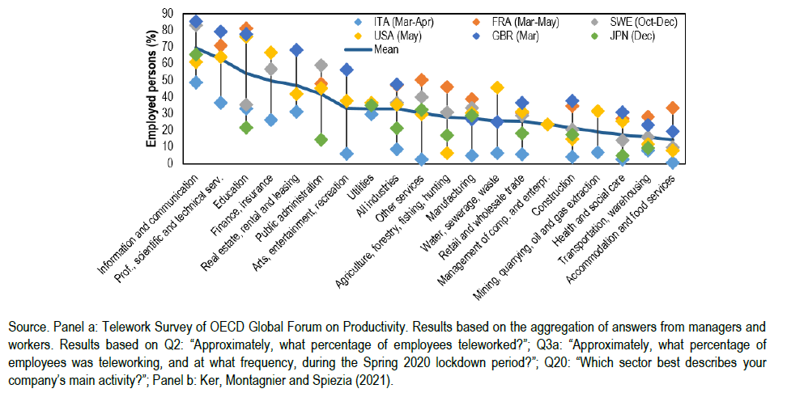

 | Source : Publication "THE ROLE OF TELEWORK FOR PRODUCTIVITY DURING AND POST-COVID-19: RESULTS FROM AN OECD SURVEY AMONG MANAGERS AND WORKERS" CHIARA CRISCUOLO PETER GAL TIMO LEIDECKER FRANCESCO LOSMA GIUSEPPE NICOLETTI
 | Page 14 de https://www.oecd-ilibrary.org/economics/the-role-of-telework-for-productivity-during-and-post-covid-19_7fe47de2-en

Graphique 5
Intitulé : Un niveau optimal d'intensité du télétravail qui se situe probablement à un niveau intermédiaire

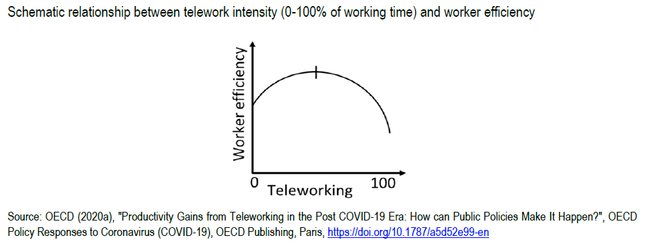

 | Source : Publication "THE ROLE OF TELEWORK FOR PRODUCTIVITY DURING AND POST-COVID-19: RESULTS FROM AN OECD SURVEY AMONG MANAGERS AND WORKERS" CHIARA CRISCUOLO PETER GAL TIMO LEIDECKER FRANCESCO LOSMA GIUSEPPE NICOLETTI
 | Page 11 de https://www.oecd-ilibrary.org/economics/the-role-of-telework-for-productivity-during-and-post-covid-19_7fe47de2-en

